P18-Analyse
Les DMA non triés : un gisement important en baisse régulière - Analyse

Analyse croisée des évolutions 2010-2019 d'OMR et d'encombrants de déchèteries

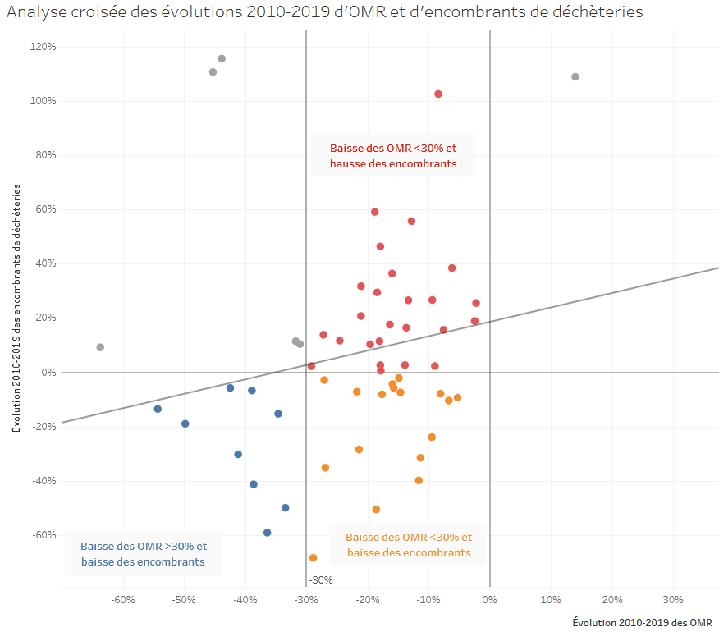
Collectivité | Évolution 2010-2019 des encombrants de déchèteries | Évolution 2010-2019 des OMR
Smictom du Menez Bré | -7% | -39%
Redon Agglomération | -6% | -42%
Smictom du Centre-ouest | -30% | -41%
Lamballe Terre et Mer | -15% | -35%
Communauté Lesneven Côte des Légendes | -19% | -50%
Cc Blavet Bellevue Ocean | -14% | -54%
Cc du Pays des Abers | -59% | -36%
Smitom de Launay Lantic | -50% | -33%
Cc Presqu'île de Crozon-aulne Maritime | -41% | -39%
Monts d'Arrée Communauté | -9% | -5%
Poher Communauté | -8% | -8%
Cc de Belle-ile-en-mer | -7% | -22%
Ccpld | -3% | -27%
Loudéac Communauté - Bretagne Centre | -8% | -18%
Cc du Pays de Dol et de la Baie du Mont | -7% | -15%
Pontivy Communaute | -6% | -16%
Smictom Ille et Rance | -4% | -16%
Ca de Quimper Bretagne Occidentale | -2% | -15%
Brest Métropole | -24% | -9%
Lorient Agglomeration | -35% | -27%
Ccpcp | -28% | -21%
île-de-sein | -40% | -12%
Ploërmel Communauté | -32% | -11%
Saint Malo Agglomération | -10% | -7%
Cc du Pays Fouesnantais | -68% | -29%
Cc du Pays Bigouden Sud | -51% | -19%
Cc du Cap Sizun | 2% | -9%
Cc du Pays d'Iroise | 2% | -29%
Smictom du Pays de Fougeres | 1% | -18%
Smictom des Forets | 3% | -18%
Morlaix Communauté | 3% | -14%
Rmcom | 26% | -2%
Cc de Haute Cornouaille | 27% | -9%
Cc Auray Quiberon Terre Atlantique | 38% | -6%
Gp3a | 21% | -21%
Gmva | 32% | -21%
Cc de Haut-léon Communauté | 27% | -13%
Cc du Pays de Landivisiau | 29% | -18%
Cc du Haut Pays Bigouden | 36% | -16%
Cap Atlantique | 46% | -18%
Obc | 56% | -13%
Dinan Agglomération | 59% | -19%
Sbaa | 16% | -8%
Cc du Kreiz Breizh | 19% | -2%
Quimperlé Communauté | 10% | -20%
Cc Arc Sud Bretagne | 12% | -25%
Smictom Sud-Est | 14% | -27%
Cca | 11% | -18%
Douarnenez Communauté | 16% | -14%
Rennes Métropole | 18% | -16%
Ccce | 103% | -8%
Smictom des Pays de Vilaine | 9% | -64%
Ouessant | 10% | -31%
Cmc | 11% | -32%
Questembert Communauté | 111% | -45%
Lannion-trégor Communauté | 116% | -44%
île-de-bréhat | 109% | 14%

